关系图
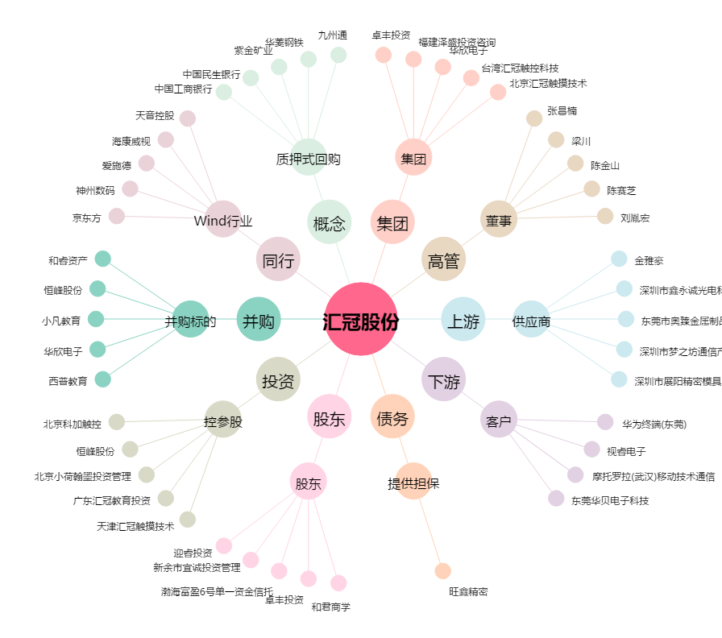
汇冠股份[300282.SZ] - 关系概览图

